流れ図
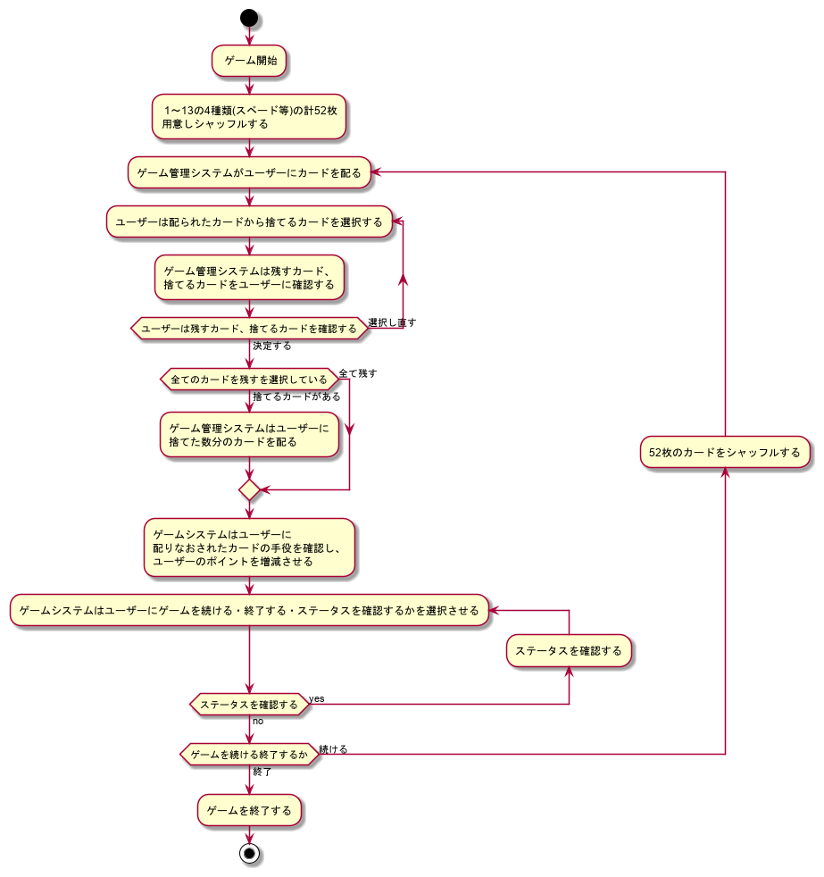
ポーカーアプリ

全体の流れ図

